BDI
BONIFICAÇÃO E DESPESAS INDIRETAS
#REF!

 | DISCRIMINAÇÃO |  | B.D.I. edificação |  | B.D.I. equipamentos
1 | Taxas Gerais: TG = [1+(AC/100)]x[1+(DF/100)]x[1+(R/100)]x[1+(L/100)] | TG | 1.0000 |  | 1.0000
1.1 | Rateio da Administração Central | AC |  | % |  | %
1.2 | Despesas Financeiras | DF |  | % |  | %
1.3 | Riscos, Seguro e Garantia do Empreendimento | R |  | % |  | %
1.4 | Lucro | L |  | % |  | %
2 | Impostos : I = (i°+i¹+i²+i³) | I | - | % | - | %
2.1 | COFINS | i° |  | % |  | %
2.2 | ISS | i¹ |  | % |  | %
2.3 | PIS | i² |  | % |  | %
2.4 | Outros | i³ | - | % | - | %
 | B.D.I. presumido = { [TG / ( 1 - ( I / 100 )) ] - 1 } x 100 |  | - | % | - | %

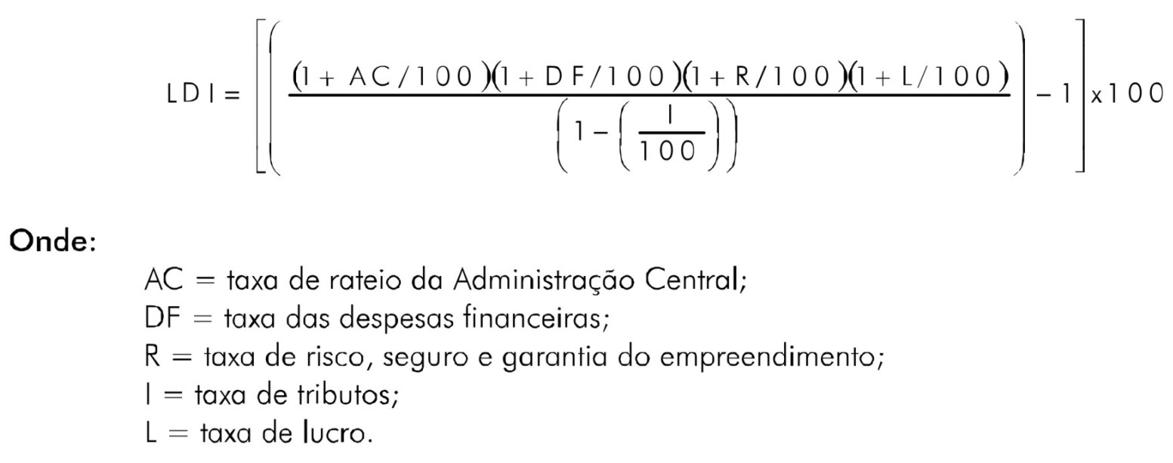

 | Cálculo base na composição do BDI conforme acórdão TCU 325/2007 Plenário. Relator Ministro Guilherme Palmeira. Brasília, 14 março de 2007.
 | Súmula 253/2010 - Tribunal de Contas da União
 | "Comprovada a inviabilidade técnico-econômica de parcelamento do objeto da licitação, nos termos da legislação em vigor, os itens de fornecimento de materiais e equipamentos de natureza específica que possam ser fornecidos por empresas com especialidades próprias e diversas e que representem percentual significativo do preço global da obra devem apresentar incidência de taxa de Bonificação e Despesas Indiretas - BDI reduzida em relação à taxa aplicável aos demais itens."

 | ____________________________________________________________
 | Eng

